Sheet1
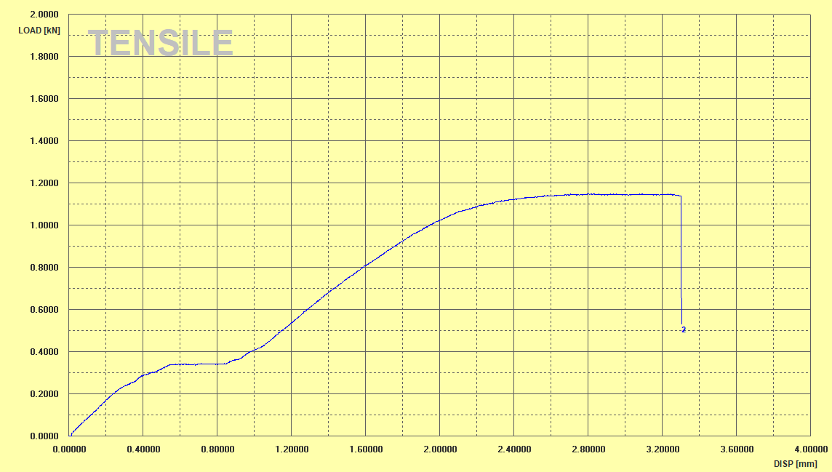
2025.11.17_Tensile_graph_2

TEST INFORMATION
시험번호 | 2 | 시험일자 | 2025-11-28 | 시험규격
시험장소 |  | 시험온도 |  | 제 조 처
의 뢰 자 |  | 채취장소 |  | 기준강도
기준신율 |  | 시 험 자 |  | 확 인 자

TEST GRAPH |  |  |  | TEST SUMMARY

